상품제안서
훈민정음볼펜+훈민정음보상화자개명함 | 상품코드: S17404

 |  |  |  |  |  |  | 02-713-8555 | www.synergygift.co.kr
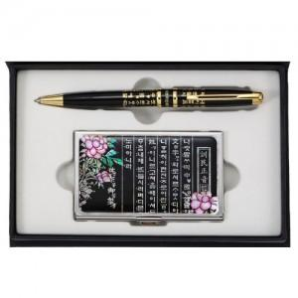 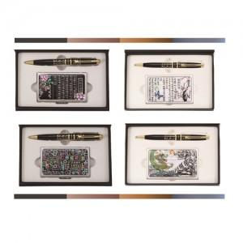

【상세/제작정보】

【인쇄/포장옵션】 | 레이저 2곳 인쇄 / 포장지포장

【공급단가】 | 수량 | 20~ | 50~ | 100~ | 500~ | 1,000~
*VAT별도 | 단가 | 22,040원 | 21,200원 | 20,540원 | 19,530원 | 18,870원

【상품 URL】 | https://www.synergygift.co.kr:443/src/goods_detail.php?gdno=8407

